Sheet1
项目报价表
项目名称：广西师范大学化学与药学学院危化品库房 公司名称： 报价时间： 报价联系人：
序号 | 产品名称 | 品牌、型号 | 参数功能 | 单位 | 数量 | 单价 （元） | 金额（元） | 产品图片
1 | 防盗窗（窗户加钢化玻璃） | 定制 | 尺寸：1250*1360mm（需要满足危化品仓库防盗（包括但不限于窗口栅栏使用实心钢筋等）窗口栅栏合规改造要求（GA1002‑2012、GA1511‑2018） 一、杆件规格（三选一） 1. 实心圆钢：直径≥12mm 2. 钢管：外径≥20mm，壁厚≥2mm 二、间距 竖向栏杆净间距≤100mm，防止肢体穿过。 三、加强结构 • 栅栏高度＞800mm，中间必须增加一道横向加固杆。 • 栅栏总高：从窗台起完整封堵窗口，不留空档。 四、固定安装（重点，很多现场不合格） • 膨胀螺栓规格：M12及以上。 • 固定点间距：竖向每根立柱上下固定；横向固定点间隔≤600mm。 • ✘禁止：只用M6、M8小号膨胀螺丝、自攻螺丝固定，极易被外力撬开。 • 优先：预埋件焊接固定，防盗性能最优。 五、其他细节 1. 栅栏不能采用镂空装饰铁艺（薄壁、细杆件一律不合格）。 2. 表面防腐：刷防锈漆，防止锈蚀后强度下降。 3. 如需应急逃生窗口：栅栏设置内置快速开启逃生锁，外部无法开启，内部可迅速打开，并留存开启演练记录。 六、整改简短版（可直接写整改方案） 将现有窗口栅栏拆除更换，杆件选用直径≥12mm实心圆钢（或外径20mm壁厚2mm钢管），杆件净间距控制≤100mm，高度超过800mm增设横向加强筋；采用M12膨胀螺栓固定，固定点位间距不大于600mm，满足GA1002‑2012、GA1511‑2018治安防范标准。 | 平方米 | 1.7
2 | 防爆红外感应器 | ABT-EX | 防爆红外入侵探测器 产品重量:4.5KG 探测角度:110° 探测范围:6~8m 工作温度:-10°C~+50°C 工作电压:DC9~24V 安装方式:壁挂 静态电流:≤50mA 报警电流:≤150mA 自检时间:60S 微波天线种类:平面式天线附高频GaAs，FET振荡器 微波频率:10.525GHz 安装高度:2.2-2.5m 继电器输出:常闭常开可选，接点容DC28V，100mA 防拆开关:常闭无电压输出，接点容里DC28V，100mA 防爆尺寸:260mm*120mm*120mm; | 个 | 2
3 | 防爆报警主机 | 圣尼克ABT-EX | 防区特性: 8个基本防区，均带有末端电阻监控，防区反应时间5毫秒、250毫秒、500毫秒、750毫秒可选 键盘上附带有紧急按键防区 不具防区扩展性 回路的电路类型可选择 控制特性: 支持1个系统主密码及7个用户密码 防拆保护 可通过238LEDP或ALPHA1键盘对系统进行控制 双重、分类或后备报告形式 内置看门狗复位电路 有门铃功能 系统最多可接入4个键盘 | 台 | 1
4 | 防爆声光警号 | BBJ | 额定电压：DC 12V 额定电流：300mA 闪动频次：150次／分钟 声压：110±3db/m 尺寸：122.2*72.8*43mm | 个 | 1
5 | 防爆网络摄像机 | 海康威视 | 400万防爆筒型摄像机 防爆标志：Ex db IIC T6 Gb; Ex tb IIIC T80℃ Db，同时支持IP66和IP68(2m/2h)防护等级 手动调节：水平和垂直方向以及R向旋转，水平可旋转的角度为0°~340°，垂直方向为80°~0°；R向为0°~360° 支持海拔5000m以下使用 采用高效阵列灯，支持白光和红外手动切换；支持白光闪光灯报警 支持120dB宽动态；支持背光补偿，强光抑制，透雾 支持全结构化智能分析，支持对用户开放HEOP APP导入功能，安全帽检测功能 | 个 | 3 |  |  | 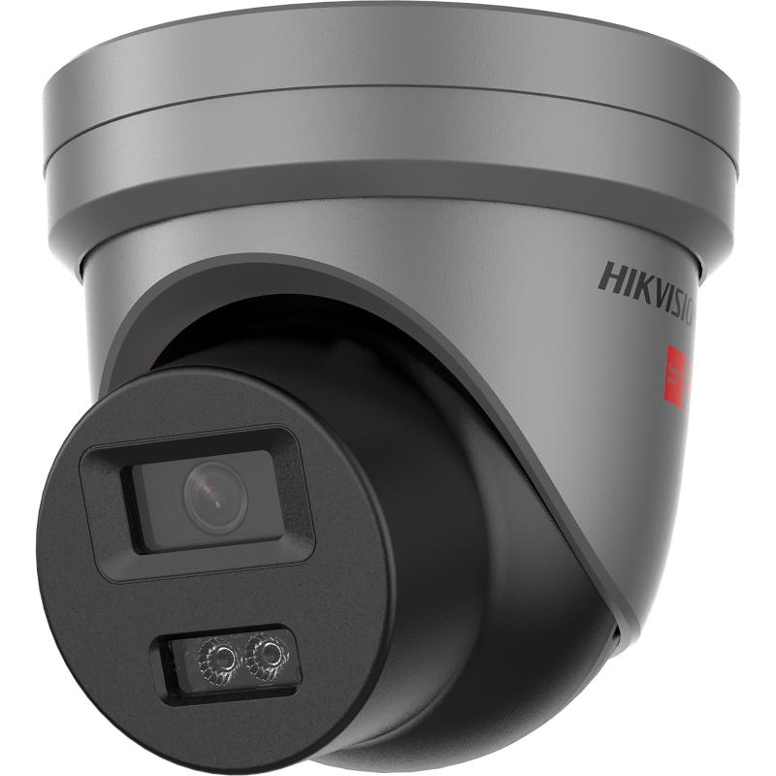
6 | 摄像机支架 | 海康威视 | 壁装支架 防爆款藏线盒，搭配防爆挠性管使用 产品尺寸：200×180.9×57mm 材质：铝合金 裸机重量：802g | 个 | 3 |  |  | 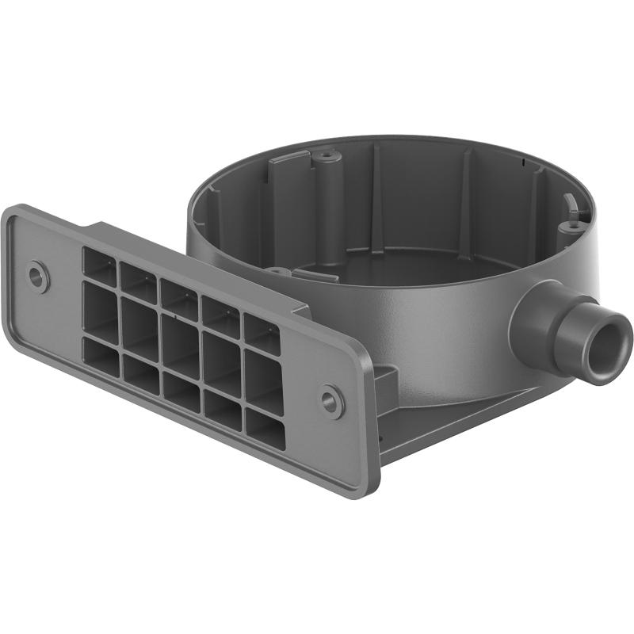
7 | 摄像机防爆挠性管 | 海康威视 | 防爆挠性管 主要材料为编织线、碳钢和NBR 适用于防爆场景中的线缆保护 | 条 | 3
8 | 身份信息识别产品 | 海康威视 | 此产品型号不能改动，一定要和防爆证书上完全一致。 操作系统：嵌入式Linux操作系统； 屏幕参数： 4.3英寸LCD非触摸显示屏，屏幕比例9：16，屏幕分辨率480*800； 摄像头参数：采用宽动态200万双目摄像头； 认证方式：支持人脸、刷卡（IC卡、手机NFC卡、CPU卡序列号），刷卡区域有防爆玻璃，刷卡效果以实际使用为准；； 人脸验证：采用深度学习算法，支持照片、视频防假；1:N人脸比对速度≤0.2s，人脸验证准确率≥99%； 存储容量：本地支持5000人脸库、10000张卡，2万条事件记录； 硬件接口：LAN*1、RS485*1、Wiegand*1(支持双向)、USB*1、电锁*1、门磁*1、开门按钮*1； 通信方式及网络协议：有线网络； 使用环境：隔爆环境，Ex db IIC T6 Gb/Ex tb IIIC T80℃ Db； 安装方式：壁挂明装； 工作电压： AC 220V; 内置AC 220V转出DC 12V电源； 产品尺寸：160mm*160mm*93mm； 产品净重：8kg、毛重：9.2kg。 功能介绍： 视频预览：支持管理中心远程视频预览，支持接入NVR设备，实现视频监控录像，编码格式H.264； 外接读卡器：支持通过RS485接口外接1个防爆读卡器，同时可实现单门反潜回功能； 门禁计划模板：支持255组计划模板管理，128个周计划，1024个假日计划；支持常开、常闭时段管理； 多重认证：支持多个人员认证（人脸、刷卡等）通过后才开门； 报警功能：设备支持防拆报警、门被外力开起报警、胁迫卡和胁迫密码报警等； 事件上传：在线状态下将设备认证结果信息及联动抓拍照片实时上传给平台，支持断网续传功能，设备离线状态下产生事件在与平台连接后会重新上传。 | 台 | 1
9 | 防爆接线箱 | 国产 | 外观尺寸：445长×315宽×200厚mm 防爆等级：铸铝 EX d IIC T6 Gb 输入电压：AC220V 防爆标志：EX d IIC T6 Gb、EX d IIB T6 Gb、EX e IIC T6 Gb、EX tD A21 IP66 T80℃ 可用气体与爆炸性环境：1区，2区 可用粉尘环境爆炸性环境：21区，22区 产品标准：Q/ZH002-2019 开孔数量：8个 开孔尺寸：DN20(3/4) 防腐等级：WF1 安装形式：挂式 重量：7.8Kg 防护等级：IP65 适用温度：-40℃～50℃ | 台 | 1
10 | 防爆接线盒 | 国产 | DN20 | 个 | 8
11 | 防爆开关按钮 | 海康威视 | 外观尺寸：86×86×20mm 输入电压：+12VDC 最大电流：50mA 最大功率：0.15W 适用温度：-10℃―+50℃ 适用湿度：＜95％ 使用场所：易燃易爆气体环境 防爆合格证编号：GYB24.1067X 防爆标志：EX ib IIC T4/T6 Gb 产品标准：Q/HL001-2018 | 个 | 1
12 | 电子锁 | 海康威视 | 最大静态直线拉力：280kg±5%； 断电开锁，满足消防要求； 支持锁状态侦测信号(门磁)输出：NO/COM接点； 工作电压：12V/550mA； 防爆编号: CNV23.0356X 防爆标志: Ex mb IIC T6 Gb 防护性能：内置突波吸收器 锁体尺寸：长250×宽48.8×厚26.4(mm)； 吸板尺寸：长180×宽38.8×厚13(mm)； 使用环境：IP66； 适用门型：木门、玻璃门、金属门、防火门、洁净门。 | 把 | 1
13 | 电子锁 | 海康威视 | 选用材料：高强铝合金，表面喷沙 外壳处理：阳极氧化电镀处理 适用门型：内开式木门、金属门、窄框门 开门方式：90度内开式门 产品重量：0.75g L型支架尺寸：长250×宽48.8×厚30.4(mm) Z型支架尺寸：长180×宽50×厚50(mm) | 个 | 1
14 | 智能环控化学品组合柜 |  | BH202-L1510*860*570 | 个 | 1
15 | 化学品组合柜（蓝色） |  | BH2011190*430*570 | 个 | 1
16 | 供电线路的改造 | 定制 | 防爆（照明灯、开关、插座4个），铁管、电线、监控网线、卫生清理、旧物品拆除。 | 项 | 1 |  |  | 不包含楼底PVC 排水管处理
17 | 防盗排风扇 | 定制 | 1、墙体开洞安装 2、墙体开洞。 | 套 | 1
18 | 甲级防火防盗门 | 定制 | 防盗级别：4级(甲级)防盗、甲级防火 检验报告依据国家标准：GB 17565-2022、GA 38-2021、 GB 12955-2008 检验报告编号： 产品材质：镀锌钢 门扇填充物：珍珠岩板 门扇厚度：95mm 锁芯等级：C级锁芯 门框钢板厚度：2.0mm 下框钢板厚度：1.2mm 门体前后面板钢板厚度：1.0mm 内部龙骨钢架厚度：2.0mm | 樘 | 1 |  |  | 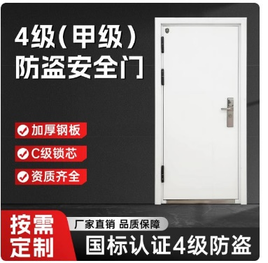
19 | 合计

